Sheet1
角色立绘 | 个人信息
 | 名称 | 葛淑丝
 | 称号 | 浮空船长
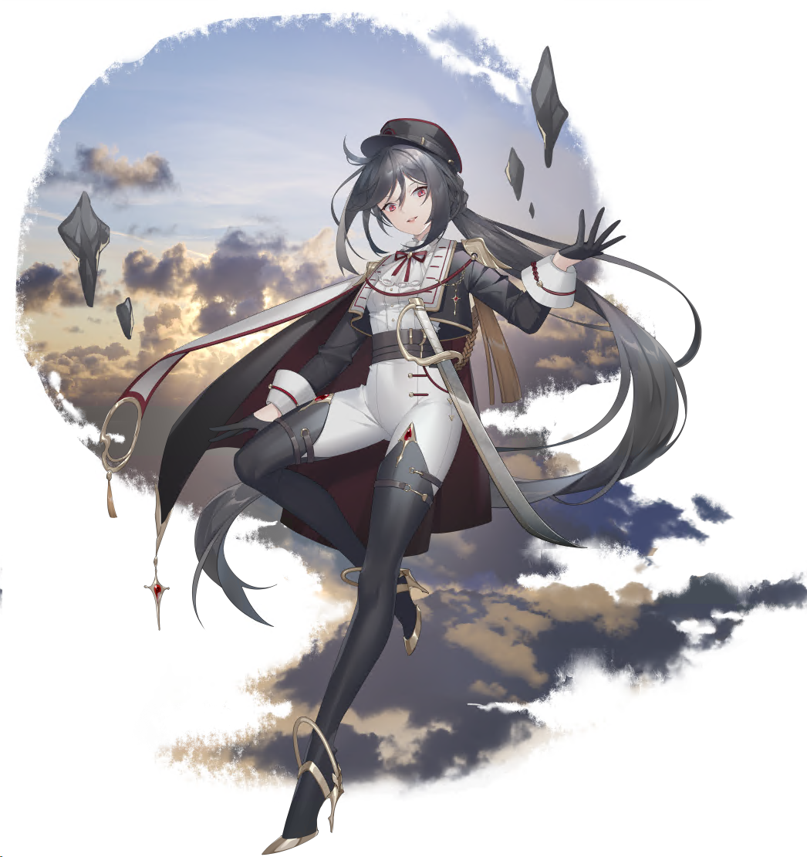
 | 稀有度 | UR
 | 职业 | 守护型
 | 画师 | 6音
 | 声优 | 张小豆（中）/衣川里佳（日）
 | 性别 | 女
 | 种族 | 人类
 | 身高 | 175cm
 | 体重 | ？？
 | 年龄 | 20
 | 生日 | 2022-10-29 | 天蝎座
 | 爱好 | 寻宝
 | 世界 | 嘉庇艾尔
 | 势力 | 反抗同盟
 | 背景故事
 | 经历一 | 原本是嘉庇艾尔上层的贵族魔法师，因为看不惯同僚欺侮下层的平民，愤然离开上层的魔法卫队，跑到下层。

像素模型

 | 经历二 | 完全放下了上层贵族的身段，不停地号召下层的平民团结起来，反抗上层的暴政。团结在少女周围的人们齐心协力制作了一艘浮空船，少女将风之魔法的结晶作为驱动，指挥人们驾驶这艘浮空船穿越在上层和下层之间，袭击上层的运输队，将战利品分发给饱受压迫的下层平民。

 | 经历三 | 虽然经常帮助下层的平民，但是并不主张用暴力推翻上层的统治。加入反抗同盟似乎只是因为希望让浮岛回到地面，这样她就能开启新的冒险。

 | 经历四 | 深得船员的信任，她的命令在舰队中就是绝对，所有人必须无条件执行。性格也因此变得越来越粗犷，完全忘记了自己曾经的贵族身份。

